Problema de Transporte
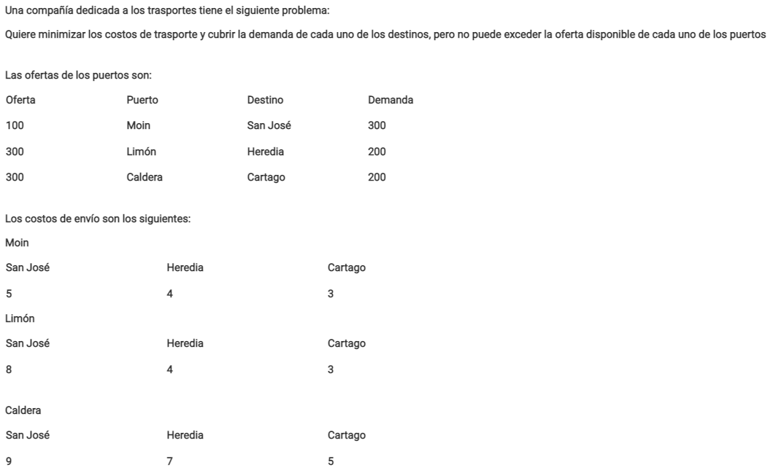
Puerto | Moin |  |  | Limón |  |  | Caldera
Destino | San José | Heredia | Cartago | San José | Heredia | Cartago | San José | Heredia | Cartago
Demanda | 100 | 0 | 0 | 0 | 200 | 100 | 200 | 0 | 100 | Costo
Función objetivo | 5 | 4 | 3 | 8 | 4 | 3 | 9 | 7 | 5 | 3900

Limitaciones |  |  |  |  |  |  |  |  |  | LHS |  | RHS
Oferta Moin | 1 | 1 | 1 |  |  |  |  |  |  | 100 | <= | 100
Oferta Limón |  |  |  | 1 | 1 | 1 |  |  |  | 300 | <= | 300
Oferta Caldera |  |  |  |  |  |  | 1 | 1 | 1 | 300 | <= | 300
Demanda San José | 1 |  |  | 1 |  |  | 1 |  |  | 300 | = | 300
Demanda Heredia |  | 1 |  |  | 1 |  |  | 1 |  | 200 | = | 200
Demanda Cartago |  |  | 1 |  |  | 1 |  |  | 1 | 200 | = | 200

